상품제안서
슈퍼특대형타포린가방블랙(70*50*30) | 상품코드: F22782

 |  |  |  |  |  |  | 02-412-0044 | www.easy1.co.kr
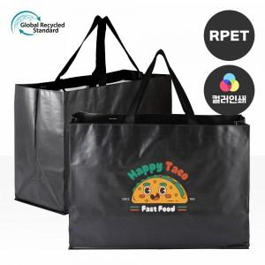

【상세/제작정보】 | <p><span style="background-color: rgb(255, 255, 255); font-family: dotum; font-size: 13px;">★발주전 색상재고 먼저 확인 부탁드립니다!</span></p><span style="font-family: dotum; font-size: 13px; background-color: rgb(255, 255, 255);">★인쇄 시안 내 빼다, 누끼가 있을 시 인쇄비가 추가될수 있으니 반드시 확인해주시기 바랍니다.</span><br style="font-family: dotum; font-size: 13px; background-color: rgb(255, 255, 255);"><span style="font-family: dotum; font-size: 13px; background-color: rgb(255, 255, 255);">★제품의색상,인쇄색상은 화면과 다소 차이가 있을 수 있습니다.</span><br style="font-family: dotum; font-size: 13px; background-color: rgb(255, 255, 255);"><span style="font-family: dotum; font-size: 13px; background-color: rgb(255, 255, 255);">★컬러인쇄 별도문의</span><br style="font-family: dotum; font-size: 13px; background-color: rgb(255, 255, 255);"><p>&nbsp;</p>

【인쇄/포장옵션】 | 실크 / 포장불가능

【공급단가】 | 수량 | 200~ | 500~ | 1,000~ | 3,000~ | 5,000~
*VAT별도 | 단가 | 4,620원 | 4,450원 | 4,290원 | 4,120원 | 3,960원

【상품 URL】 | http://www.easy1.co.kr/src/goods_detail.php?gdno=22782

